Príloha č. 1b_výzva č. 76
Príloha č. 1b - Opis predmetu zákazky vo výzve č. 76 "Interiérové vybavenie pre MsP", časť 2 "Stoličky a kreslá"

Predmet zákazky je potrebné dodať najneskôr do 25 kalendárnych dní odo dňa doručenia čiastkovej objednávky (uchádzač v rámci tohtoprvého rozhodného kritériá môže ponúknuť aj kratšiu lehotu dodania).

Pol. číslo | Názov položky | Ilustračný obrázok | Technická špecifikácia (min. požiadavky)
1 | Kancelárska stolička v predpokladanom množstve 15ks | 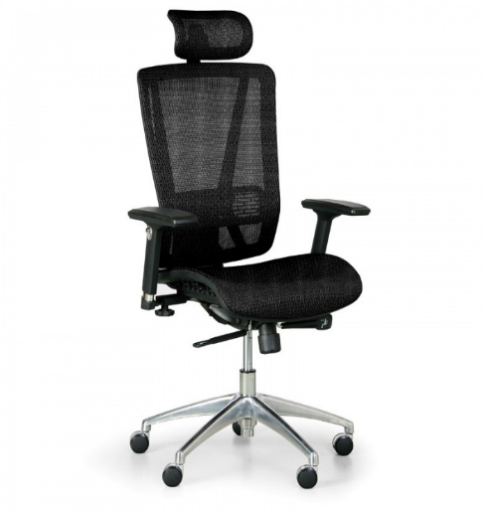 | Požadované rozmery - celková výška: min. 1140 max. 1160 mm - celková šírka: min. 630 max. 650 mm - šírka sedáku: min. 490 max. 510 mm - hĺbka sedáku: min. 500 max. 520 mm - výška opierky: min. 550 max. 570 mm Nosnosť: min. 120 kg Farba poťahovej látky: ČIERNA/Farba opierok rúk: ČIERNA/Farba sieťoviny: ČIERNA Popis šeobecne - ergonomická kancelárska otočná čalúnená stolička, korpus čalúneného sedáku tvorí drevo a PUR pena, - opierka hlavy a chrbta potiahnutá pevnou, pružnou a samostatnou sieťovinou, - opierka hlavy a chrbta s kovovým rámom alebo ekvivalentné riešenie materiálu rámu opierky hlavy a chrbta za predpokladu, že uchádzač doloží platný certifikát alebo obdobný doklad (napr. produktový list výrobcu stoličky), preukazujúci splnenie požiadaviek na vlastnosti (tvrdosť, nosnosť, údržb
2 | Dispečerské kreslo v predpokladanom množstve 5ks | 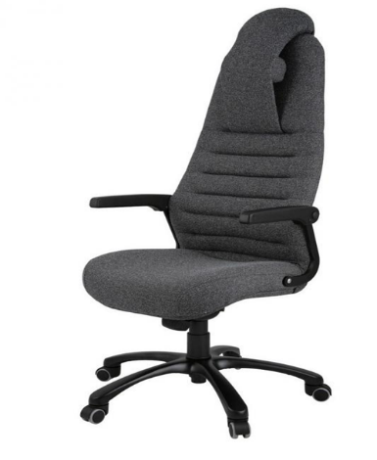 | Požadované rozmery - celková výška: min. 1250 max. 1280 mm - celková šírka: min. 720 max. 740 mm - šírka sedáku: min. 520 max. 540 mm - hĺbka sedáku: min. 510 max. 530 mm - výška v sede: min. 470 max. 490 mm - výška operadla: min. 730 max. 760 mm
3 | Rokovacia stolička v predpokladanom množstve 10ks | 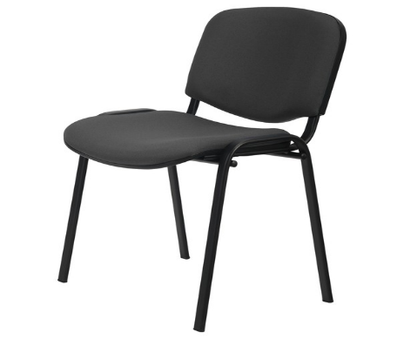 | Všeobecný opis: Stolička čalúnená s flexibilným tvarovaným sedadlom a tvarovaným operadlom Požadované rozmery: - výška stoličky: 800 - 840 mm, - výška sedadla: 460 - 480 mm, - hlbka sedadla: 410 - 430 mm, - šírka sedadla: 470 - 480 mm

Osobitné požiadavky na plnenie
· Ponuková cena vrátane dopravy, vykládky a vynesenia s umiestnením tovaru na miesto určenia, montovanie tovaru na mieste určenia v prípade dodania tovaru v nezmontovanom stave. Súčasťou je aj odstránenie, odvoz a likvidácia obalových materiálov, tak ako je uvedené v čl. III ods. 11 prílohy č. 3 SP predmetnej výzvy .
· Miestom dodania: Kadnárova 96 a 98, Saratovská 30 v Bratislave, príp. iné miesto v rámci Bratislavy, miesto ktoré určí verejný obstarávateľ v čiastkovej objednávke.
· Verejný obstarávateľ požaduje dodanie nového tovaru so záručnou dobou - 24 mesiacov, pričom uchádzač zodpovedá za to, že tovar spĺňa kvalitatívne parametre podľa platných noriem, že nemá vady, ktoré by znižovali jeho hodnotu alebo schopnosť riadneho užívania.
· Dodanie tovaru je potrebné oznámiť minimálne dva pracovné dni vopred.
· Požaduje sa dodanie tovaru s dokumentáciou: technický/produktový list v rátane obrazového znázornenia, návod na použitie v slovenskom jazyku, záručný list a preberací protokol/dodací list.

